Solicitud gráfica
 | Área: | Matemáticas |  |  | Fecha:
 | Grado: | 8 |  |  | 2015-12-08
 | Título del tema: | Las ecuaciones e inecuaciones |  |  | ¿Cuaderno de estudio o recurso? | Recurso
 | Editor: |  |  |  | Motor del recurso | M101

 | Código guión o recurso: | MA_08_06_REC300 | ← Para determinar este código, visite la hoja de Ayuda
 |  |  |  |  | ESPECIFICACIÓN DE ARCHIVOS A ENTREGAR
Núm. | Archivo Shutterstock o ruta en web | Imagen para: | Tipo | Ubicación de la imagen en el recurso M101 | Nombre imagen SMALL | Tamaño imagen SMALL | Nombre imagen ZOOM | Tamaño imagen ZOOM | Descripción | Observaciones
IMG01 | ver observaciones | Recurso M101 | Ilustración | Contenido | MA_08_06_REC300_IMG01n.png | 286 x 286 px | MA_08_06_REC300_IMG01a.png | 500 x 500 px |  | 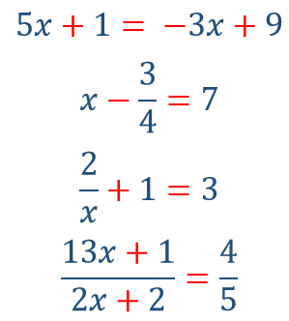
IMG02 | ver observaciones | Recurso M101 | Ilustración | Contenido | MA_08_06_REC300_IMG02n.png | 286 x 286 px | MA_08_06_REC300_IMG02a.png | 500 x 500 px |  | 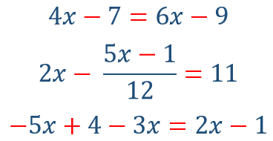
IMG03 | ver observaciones | Recurso M101 | Ilustración | Contenido | MA_08_06_REC300_IMG03n.png | 286 x 286 px | MA_08_06_REC300_IMG03a.png | 500 x 500 px |  | 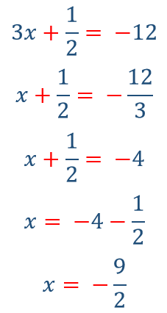
IMG04 | ver observaciones | Recurso M101 | Ilustración | Contenido | MA_08_06_REC300_IMG04n.png | 286 x 286 px | MA_08_06_REC300_IMG04a.png | 500 x 500 px | Pregunta 6. La ide es de dos rectas paralelas que son atravesadas por otra recta, se deben resaltar las ángulos que se forman al cortarse las líneas, cada ángulo debe estar sombreado con un color distinto, los nombres de las rectas son necesarios. | 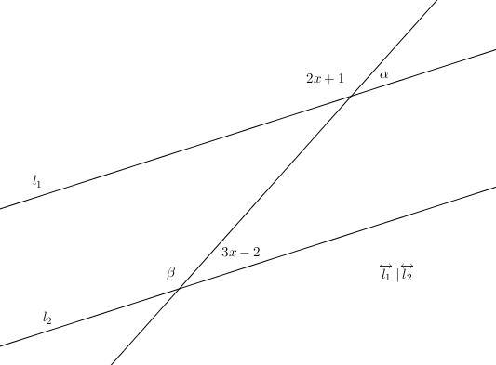 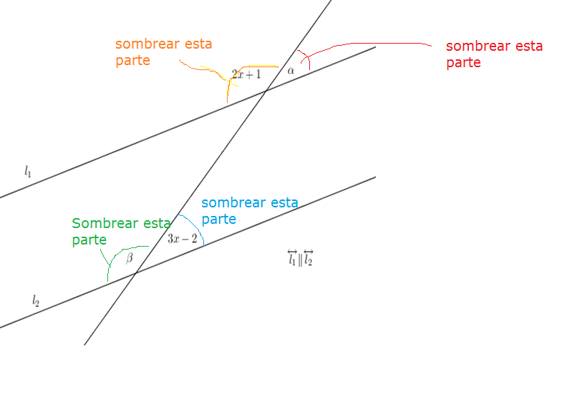
IMG05 | ver observaciones | Recurso M101 | Ilustración | Contenido | MA_08_06_REC300_IMG05n.png | 286 x 286 px | MA_08_06_REC300_IMG05a.png | 500 x 500 px
IMG06 | ver observaciones | Recurso M101 | Ilustración | Contenido | MA_08_06_REC300_IMG06n.png | 286 x 286 px | MA_08_06_REC300_IMG06a.png | 500 x 500 px | Los números no deben estar en cursiva, tener en cuenta cuales puntos tienen relleno y cuales no | 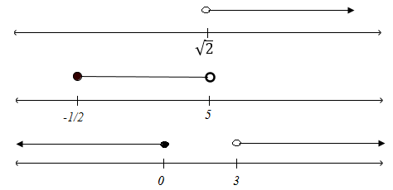
IMG07 | ver observaciones | Recurso M101 | Ilustración | Contenido | MA_08_06_REC300_IMG07n.png | 286 x 286 px | MA_08_06_REC300_IMG07a.png | 500 x 500 px |  | 